07
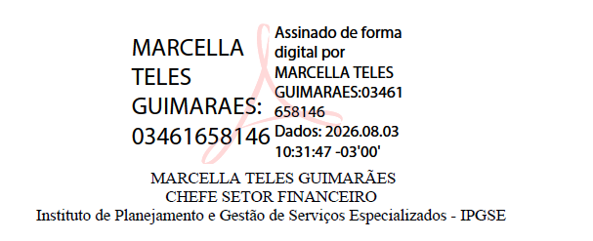
Despesas administrativas quando O.S. e unidade gerida se situarem em localidades diversas
Julho/2026
O INSTITUTO DE PLANEJAMENTO E GESTÃO DE SERVIÇOS ESPECIALIZADOS – IPGSE, organização social responsável pela gestão do Hospital Estadual de Santa Helena de Goiás Dr. Albanir Faleiros Machado – HERSO, Policlínica Estadual da Região Sudoeste – Quirinópolis/GO e Hospital Municipal Universitário – HMU, mantém sua sede em Rio Verde/GO e que procedeu com o reembolso das seguintes despesas administrativas e operacionais, conforme tabela abaixo:
DETALHAMENTO
DESPESAS |  | VALOR
Diária de Viagem |  | R$ 1,175.00
Locação de Veículo |  | R$ 892.21
Assessoria Jurídica |  | R$ 2,000.00
TOTAL |  | R$ 4,067.21

UNIDADE | % | VALOR
Hospital Estadual de Santa Helena de Goiás Dr. Albanir Faleiros Machado - HERSO Termo de Colaboração n° 101/2024 | 81.28 | R$ 3,305.83
Policlínica Estadual da Região Sudoeste - Quirinópolis/GO Termo de Colaboração n° 24/2025 | 18.72 | R$ 761.38

DETALHAMENTO
DESPESAS |  | VALOR
Férias |  | R$ 8,085.42
TOTAL |  | R$ 8,085.42

UNIDADE | % | VALOR
Hospital Estadual de Santa Helena de Goiás Dr. Albanir Faleiros Machado - HERSO Termo de Colaboração n° 101/2024 | 53.04 | R$ 4,288.51
Policlínica Estadual da Região Sudoeste - Quirinópolis/GO Termo de Colaboração n° 24/2025 | 12.11 | R$ 979.14
Hospital Municipal Universitário - HMU / Rio Verde-GO [Unidade não SES] Termo de Colaboração n° 02/2024 | 34.85 | R$ 2,817.77

DETALHAMENTO
DESPESAS |  | VALOR
Salários e Ordenados |  | R$ 136,688.39
Férias |  | R$ 5,839.39
FGTS |  | R$ 20,349.75
Tributos Federais |  | R$ 96,243.94
Locação de Imóvel |  | R$ 12,000.00
Energia Elétrica |  | R$ 1,660.67
Água e esgoto |  | R$ 767.70
Telefone |  | R$ 237.34
Monitoramento |  | R$ 209.80
Serviços de Assinatura Digital |  | R$ 179.00
Plano de Saúde |  | R$ 5,199.81
Sistema - Recursos Humanos |  | R$ 289.98
Serviços de Consultoria |  | R$ 1,500.00
Serviços de Abastecimento |  | R$ 383.12
SINDHOESG |  | R$ 951.82
Capacitação de Menores Aprendizes |  | R$ 195.28
Design Gráfico |  | R$ 2,000.00
Recarga de Extintores |  | R$ 78.00
Serviços de Limpeza |  | R$ 220.00
TOTAL |  | R$ 284,993.99

UNIDADE | % | VALOR
Hospital Estadual de Santa Helena de Goiás Dr. Albanir Faleiros Machado - HERSO Termo de Colaboração n° 101/2024 | 52.93 | R$ 150,847.32
Policlínica Estadual da Região Sudoeste - Quirinópolis/GO Termo de Colaboração n° 24/2025 | 12.19 | R$ 34,740.77
Hospital Municipal Universitário - HMU / Rio Verde-GO [Unidade não SES] Termo de Colaboração n° 02/2024 | 34.88 | R$ 99,405.90

